A23_TI1_v1.0
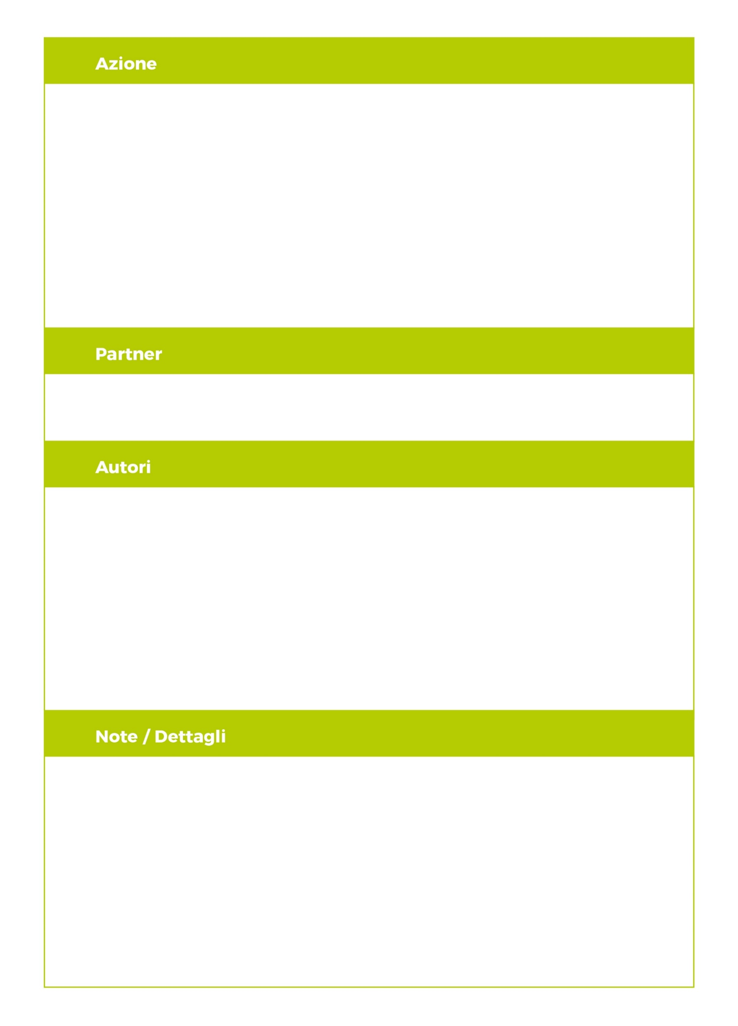
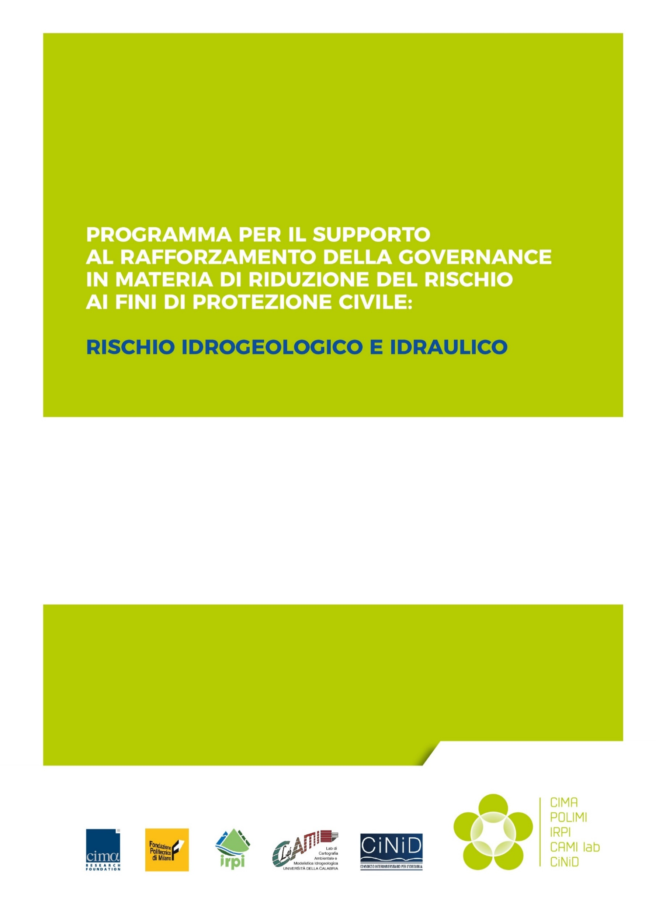
A23_TI1
Schede in Excel su eventi, fenomeni e danni per l’importazione dei dati in FloodCat
23.03.2021
Versione 1.0
Censimento dati sugli eventi: acquisizione e organizzazione dati per la ricostruzione degli eventi (ricognizione fenomeni e danni) e per inserimento dati nella Piattaforma FloodCat
FONDAZIONE CIMA
Giacomo Fagugli
Tatiana Ghizzoni
Eva Trasforini

Censimento dati sugli eventi: acquisizione e organizzazione dati per la ricostruzione degli eventi (ricognizione fenomeni e danni) e per inserimento dati nella Piattaforma FloodCat

